Sheet1
项目清单内容

产品名称 | 包含设备明细 | 单位 | 数量 | 单价 | 金额(元) | 备注
立式不锈钢多级泵 | 2.2KW铜线电机 | 台 | 1 |  |  | 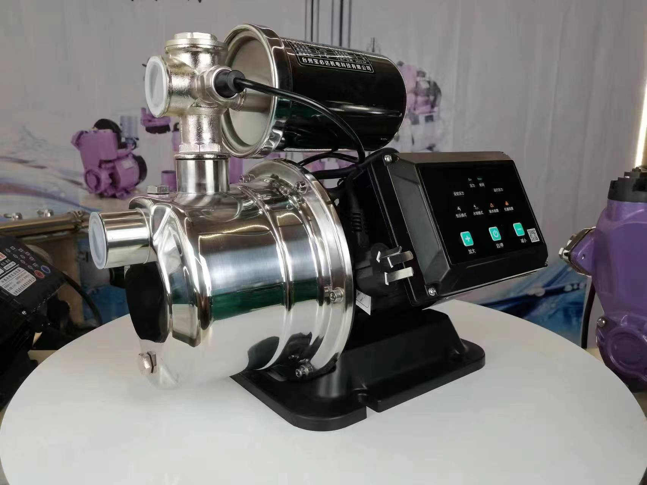
25PE管双喷管道 | PE管、4分双眼扇形铜镀镍喷头 | 米 | 260 |  |  | 以实际使用为准
25PE单喷管道 | PE管、4分单孔铜镀镍喷头 | 米 | 60 |  |  | 以实际使用为准
高压喷淋系统 | 1、箱体：加厚不锈钢喷塑箱体。 | 台 | 1
 | 2、控制系统：喷淋全自动电器
 | 3、电机：7.5KW纯铜
 | 4、水泵：22L高压水泵
 | 5、高压泵专用高压连接管
高压喷淋管道 | 1、超高压尼龙喷雾管9.52*5.5 | 米 | 200
 | 2、铜镀镍快插接头
 | 3、铜镀镍高压雾状喷头
 | 4、安装辅材
旋涡泵喷淋系统 | 1、箱体：加厚不锈钢喷塑箱体。 | 台 | 1 |  |  | 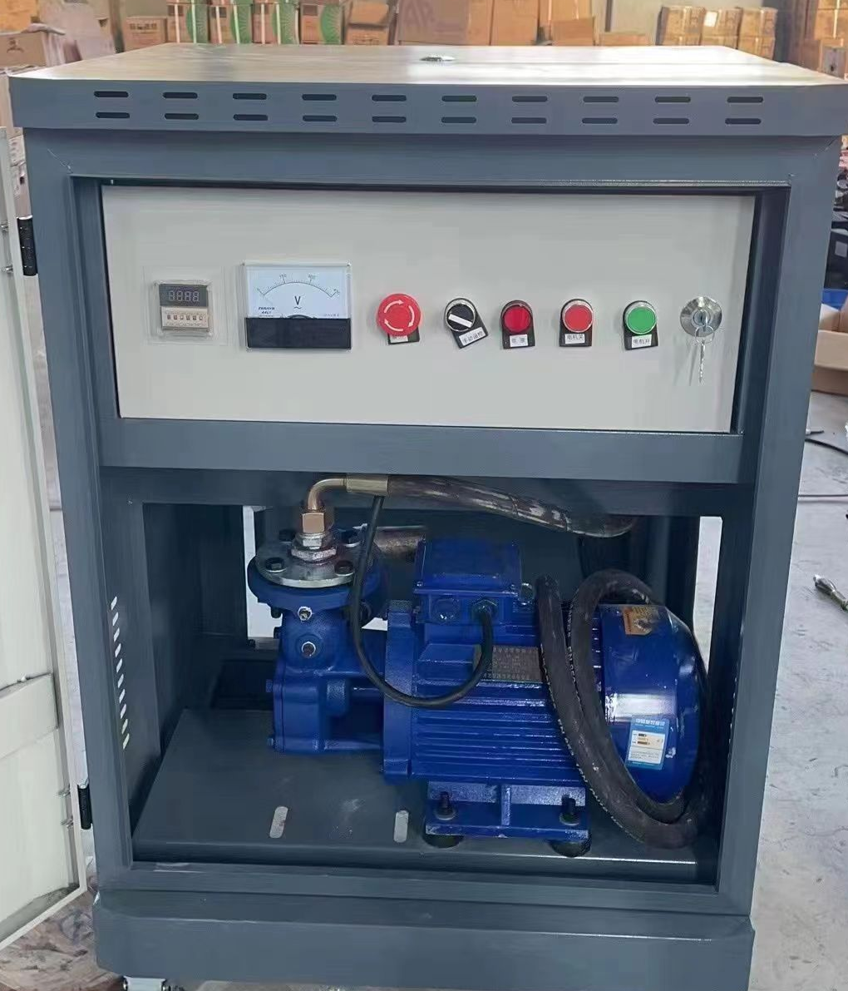
 | 2、控制系统：全自动电器
 | 4、水泵：11KW旋涡水泵
 | 5、水泵专连接法兰
防晒网 | 加厚，含钢丝，含安装,高度8米左右， | ㎡ | 360
工业风扇 | 喷雾型，三挡调节，铜芯 | 台 | 3
小冰箱 | 86L | 台 | 1
贴膜 | 优质建筑膜，隔热，抗紫外线 | ㎡ | 240
机械费 | 高空作业车 | 项 | 1
合计 |  |  |  |  | 0

